关系图
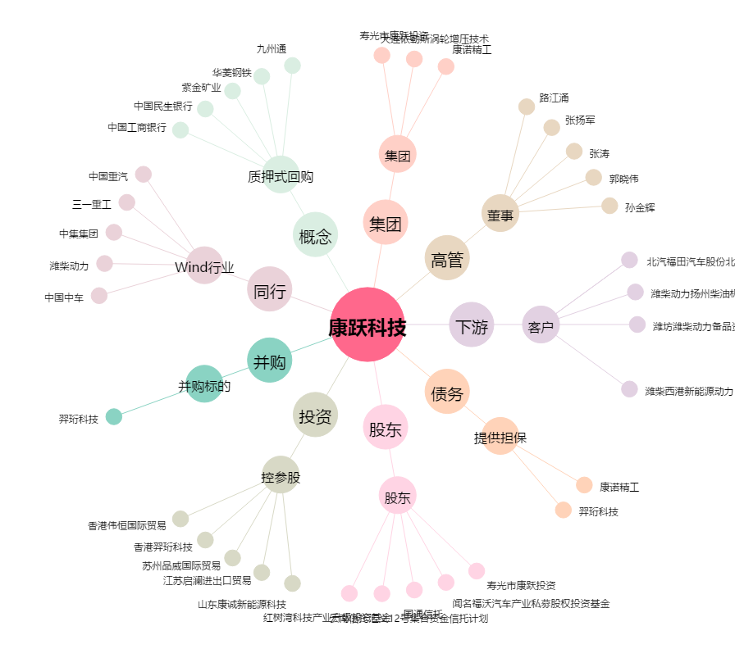
康跃科技[300391.SZ] - 关系概览图

